门户小程序
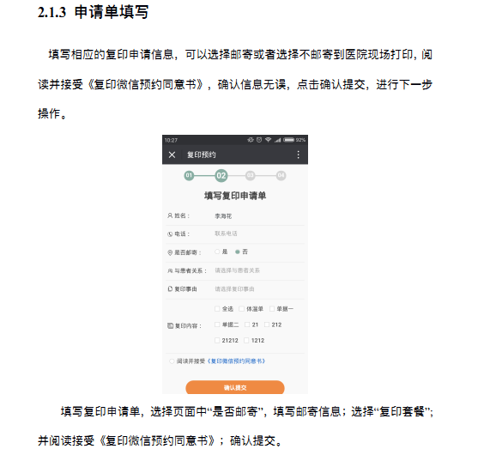
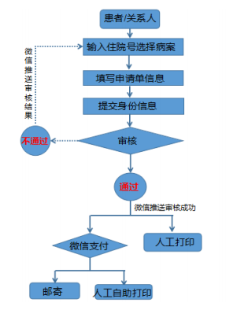
柳州市工人医院智慧医疗2.0项目——二期需求功能点
项目名称 | 功能模块 | 功能点描述 | 前端人天 | 后端人天 | 备注
门户小程序 | 就诊卡-重构 （方铭提供原型界面） | 前端界面重构 | 暂时不开始 | 暂时不开始 | 优先级最低
 |  | 多个二维码扫码，通过二维码去获取渠道的个人信息； |  |  | 前端：韦宜仁 后端：杨彬
 |  | 身份证、社保卡OCR
 | 网红医生 （管理界面与梁丽红确认） | 后台：增删改查； | 暂时不做 | 12月18日 12月18日 接口完成 | 优先级最低 后端：韦祖文 前端：段琴心
 |  | 智能排序：规则已确定-柳工医院梁丽红 | 前端无须开发 | 12月18日 12月20日 接口规则完成 | 优先级最低 后端：韦祖文 规则：按照个人有效咨询订单与全院有效订单(医生有回复，并且已结束订单)的占比高低来排序，取前6名医生展示；占比一样的情况下，再参照回复率高低来排序；每周统计一次数据进行更新；
 | 急诊排号 His接口还没有给出来 | 先选择院区，选队列(选科室)，取号 | 暂时不开始 | 暂时不开始 | 优先级最高 后端：黄英鑫 前端：韦宜仁 联调测试：12月13日完成 1）有余额判断，卡内余额不足提醒充值相应诊查费，充值后才可以排号； 2）急诊排号可以取消，只要未过预约时间点可以取消，但是，未过预约时间点已经就诊的，不能取消。当天取消3次有弹框提醒； 3）当天取消3次有弹框提醒，第三次取消时提醒：“由于取消次数过多，请前往现场排号”并限制手机端排号； 4）只是限制当天，第二天又可以正常进行操作；取消3次后，就是限制当天不能再进行手机预约了；
 |  | 急诊排号，可以取消；
 |  | 查看当前急诊排号状态；
 |  | 患者的余额判断，与梁丽红明确需求；
 |  | 患者取号的限制规则，与梁丽红明确需求；
 | 病历复印 （与梁丽红作最终需求确认） 充值款最终流向，工人医院商户平台账户；收费标准规则； 需求待定 1）患者微信支付，充值金额流向？ 已经确定不邮寄，不接物流接口； 2)下周二科室同事提供具体申请的字段信息 | 针对已经出院患者，调His接口，查询患者的住院记录， 显示什么字段信息？ 页面字段信息展示：参照【住院服务】->已经出院的患者记录信息； | 等柳工医院需求 | 等柳工医院需求 | 优先级最低 前端：夏时定 后端：杨彬
 |  | 申请者身份识别（姓名、身份证号与申请复印的病历一致的，不需要上传证件， 不一致的需要上传本人和患者身份证）
 |  | 选择需要复印的病历种类 从his字典去获取病历种类(出院小结接口文档有该接口)；填写需要复印的病历数量；
 |  | 后台：走审批流程，审核员：输入病历复印金额； 审批通过： 有消息推送通知提醒，【你的审核已经通过，病历复印的缴费金额为 10 元，请在24小时内充值付款，逾期未缴费，订单自动取消。】，
 |  | 第一次病历复印： 填写邮寄地址、收件人、联系电话 邮寄地址，可以维护多个，与用户的unionId关联； 第二次病历复印： 自动选择默认的 邮件信息；
 |  | 支付费用、微信支付，患者端结束；
 |  | 后台管理：查看患者病历复印列表，办理过程和状态； 患者手机端：患者可以在手机端查看，病历复印列表的流程状态；
 | 线上智能导诊 数据表维护（问题与答案的回复），简单版本实现 1）客服的回复入口，还是在PC端，进行患者的客服回复； 模块名称： 一级菜单：智能导诊 二级菜单: 1）基础设置-管理人工服务的时间设置（用户提问界面，如果不在人工客服的服务时间，就不展示人工客服的链接文字） 2）自动回复管理 3）智能导诊人工服务 | 智能回复知识库，根据患者输入的关键字，智能回复； | 1月2日 开始 | 1月2日 开始 | 优先级最低 后端：黄英鑫 前端：夏时定
 |  | 人工的线上导诊，类似在线聊天的功能； 用户不需要绑卡，或者注册，就可以发送问题内容，后端获取unionId，就可以了； 智能导诊的问题被问到，需要记录问题被提问的次数，然后，问题自动作智能排序； 【红点】标识： 当用户在人工客服，发起一个问题的咨询后，pc web端的【智能导诊人工服务】的列表 记录左边会显示红点，表示该数据【未读】，客服点击【回复】之后，该数据就变成了【已读】数据，没有红点显示； | 1月3日 开始 | 1月3日 开始 | 优先级最低 后端：韦祖文、黄英鑫 前端：夏时定
 | 检查预约 | 原公众号功能迁移； |  |  | 优先级最高! 已完成；
 | 智能导检 | 原公众号功能还原； |  |  | 优先级最高! 已完成；
 | 消息推送 （方铭提供一个列表） | 技术团队出一个临时解决方案 与方铭确定操作规范原型页面 | 前端有3个功能点： 12月16日 12月19日 已完成 | 12月16日 12月19日 已完成 | 优先级最高： 1）小程序功能触发，2）部署在内网前置机项目，由his系统点击触发； 发送授权界面，需要方铭明确，功能发送对应模板，订阅消息的模板； 完成时间：12月19日； 后端：杨彬 前端：夏时定
 | 系统测试 | 项目功能测试、系统集成测试； | 12月25日 系统测试完成 | 12月25日 系统测试完成
 | 项目上线 | 项目部署上线； |  |  | 12月26日 新功能上线正式环境
 | 合计人天：

管理大平台
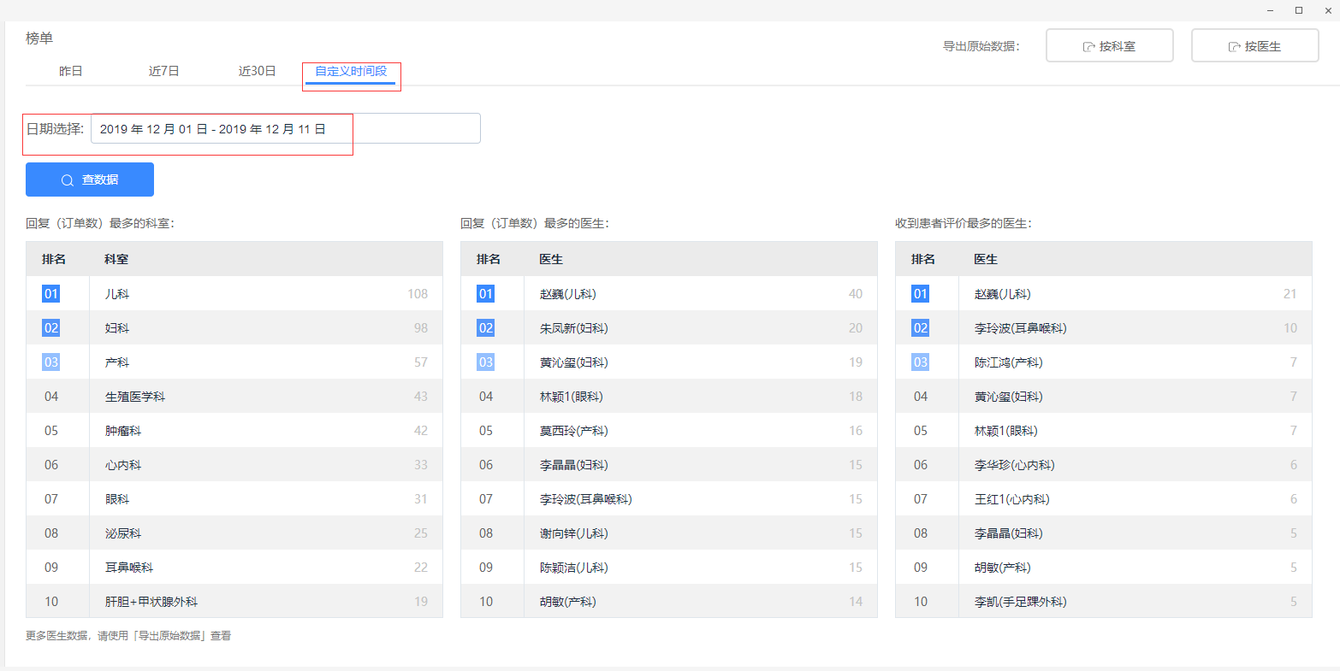
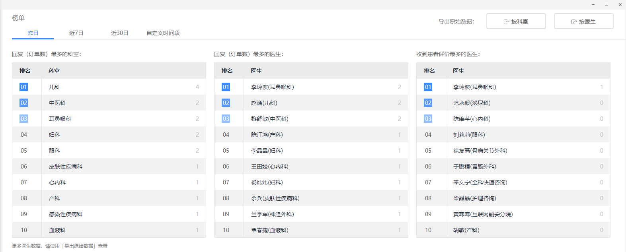
柳州市工人医院智慧医疗2.0项目——二期需求功能点
项目名称 | 功能模块 | 功能点 | 前端人天 | 后端人天 | 备注
 | 首页Banner图片管理 | 增删改查 | 12月16日 12月16日 联调测试完成 | 12月16日 12月16日 联调测试完成 | 优先级最低 前端：段琴心
 |  | 支持前端WEB界面，选择区域，自动裁剪； | 12月24日 开始 | 后端无须开发 | 后端：韦祖文
 | 管理大平台-在线咨询-基础设置-医生职称管理、咨询价格 | 管理大平台-在线咨询-基础设置-医生职称管理、咨询价格 | 12月25日 12月26日 已完成 | 12月25日 12月26日 已完成 | 优先级一般 后端：吴佳希 前端：段琴心
 | 管理大平台-在线咨询-基础设置-订单有效期 | 管理大平台-在线咨询-基础设置-订单有效期 五个时间： 1）医生未回复订单有效期； 2）患者未提问订单有效期； 3）医生有回复订单有效期； 4）自动评星级的有效时间； 5）订单即将结束通知时长； | 12月25日 12月26日 已完成 | 12月25日 12月26日 已完成 | 优先级一般 后端：陈柏宏 前端：段琴心
 | 在线咨询-订单详情 在PC管理大平台端-标签管理模块-新增一个管理员标签类型的属性； | 管理员可以对已结束的咨询订单-订单详情页 作：【有效】或者【无效】的标签评价； | 12月17日 12月20日 已完成 | 12月17日 12月20日 已完成 | 优先级一般 前端：韦宜仁 后端：吴佳希
 | 科室管理 | 科室名称支持修改； | 已完成 | 已完成 | 优先级最低
 | 企业微信端-智慧医院-经营日报 企业微信可以实现用户的权限访问控制 需要方铭支持发布部署； | 财务对账总表，统计指标（重轴）：门诊充值、住院充值、门诊退款、住院退款、合计；横轴：交易笔数、交易金额(以平台数为准)；按天、按月展示； | 12月16日 12月17日 已完成 | 12月16日 12月17日 已完成 | 优先级最高 做成 企业微信-H5 的页面； 后端：韦祖文 前端：段琴心 完成时间：12月17日
 |  | 功能统计：门户每一个功能的使用总数； 设计、后端日志代码、汇总统计 门户-小程序：每个功能页面的访问量统计； | 12月16日 12月17日 已完成 | 12月16日 12月17日 已完成 | 优先级最高 做成 企业微信-H5 的页面； 后端：霍亮 前端：段琴心 完成时间：12月24日
 |  | 在线咨询：4个指标的统计报表：1.每日订单数量、2.有回复的订单数、3.首次回复订单数、4.医生回复订单数； | 12月16日 12月24日 已完成 | 12月16日 12月24日 已完成 | 优先级最高 做成 企业微信-H5 的页面； 后端：陈柏宏，已经完成； 前端：潘昶 完成时间：12月24日
 | 数据统计-门户 | 所有功能的使用量统计，按天、按月统计； 柱状图； | 12月16日 12月24日 已完成 | 12月16日 12月19日 已完成 | 优先级最高； 做在 管理大平台PC端 的web页面； 后端：霍亮 前端：韦宜仁 完成时间：12月24日
 |  | 用户进入小程序的一个访问量统计，按日、按月；日形式：小时的时间点作为横轴，访问人数重轴；月形式：按日期作为横轴，访问人数重轴； 暂时不做，因为小程序功能自带了； |  |  | 优先级最高 做在 管理大平台PC端 的web页面； 后端：霍亮 前端：夏时定
 | 数据统计-在线咨询 | 四个指标的统计报表：1.每日订单数量、2.有回复的订单数、3.首次回复订单数、4.医生回复订单数；显示表格，按每天的日期汇总数据； 折线图展示，四条线，最长周期2周，x轴为：日期； y轴为：四个指标的统计数量； 梁丽红提供导出的报表模板； | 12月16日 12月20日 已完成 | 12月16日 12月20日 已完成 | 优先级最高 做在 管理大平台PC端 的web页面； 后端：陈柏宏，已经完成； 前端：潘昶 完成时间：12月24日
 |  | 查询某一天：横轴是一天24小时的时间点，重轴患者发起订单的数量和医生首次回复的数量； 折线图展示，二条线，最长周期2周，x轴为：24小时； y轴为：二个指标的统计数量； | 12月16日 12月24日 已完成 | 12月16日 接口开发完成， 已完成 | 优先级最高 做在 管理大平台PC端 的web页面； 后端：黄英鑫 前端：韦宜仁 完成时间：12月24日
 |  | 在 管理大平台-PC端 增加一张报表； 根据梁丽红要求实现； | 12月16日 12月20日 已完成 | 12月16日 12月20日 已完成 | 如下图：2张原型； 优先级最高 做在 管理大平台PC端 的web页面； 后端：吴佳希 前端：韦宜仁 完成时间：12月20日
 | 在线咨询-His接口 （2个接口） | 1）按照医院每天的在线咨询订单，统计整个医院相关数据； 2）按照医生每天的在线咨询订单，统计每个医生的相关数据； | 无前端工作 | 12月16日 12月17日 已完成 | 优先级最高 业务需求参考腾讯接口文档； 做在 管理大平台PC端 的Java接口； 后端：陈柏宏、杨彬 完成时间：12月17日
 | 管理大平台-在线咨询-医生管理-医生信息修改 | 医生修改信息--提交审核---后端【管理员】拒绝，给医生发送消息通知； 1）医生的照片修改有bug； 2）企业微信-医生端，可以收到【管理员】录入的拒绝理由消息； | 1月2日 开始 | 1月2日 开始 | 优先级最低 后端：杨彬 前端：韦宜仁
 | 管理大平台-在线咨询-医生管理 | 管理大平台-在线咨询-医生管理-搜索功能 支持医生的工号搜索 | 12月23日 12月24日 已完成 | 12月23日 12月24日 已完成 | 优先级最低 后端：杨彬 前端：韦宜仁
 | 评价医院-四种不同类型的评价 | 评价医院-四种不同类型的评价-管理界面 增删改查的功能实现； | 1月3日 开始 | 1月3日 开始 | 优先级最低 后端：杨彬 前端：韦宜仁
 | 系统测试 | 项目功能测试、系统集成测试； | 12月26日 系统测试完成 | 12月26日 系统测试完成
 | 项目上线 | 项目部署上线； |  |  | 12月26日 新功能上线正式环境
 | 合计人天：

